Pregunta1
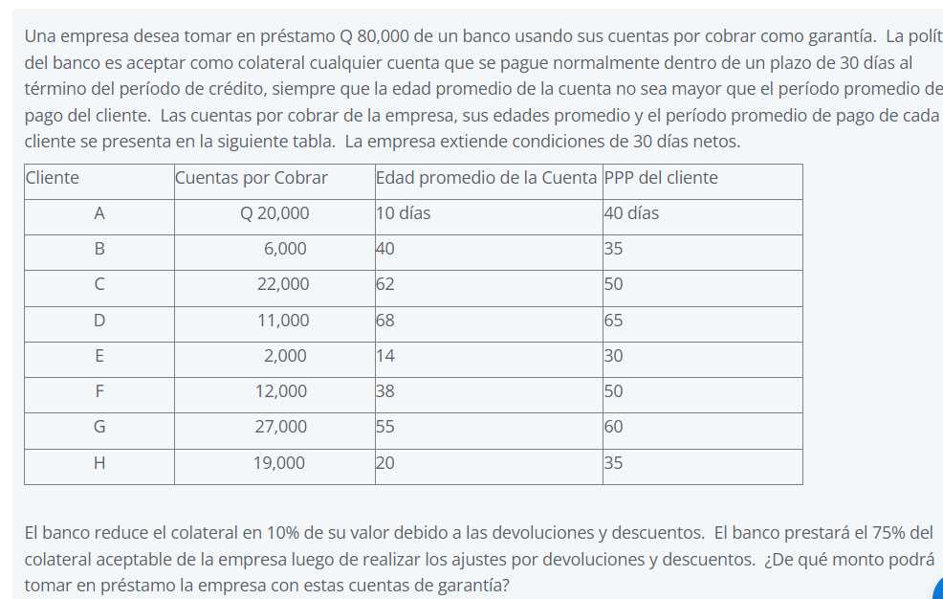

Cliente | Cuentas por Cobrar | Edad promedio de la Cuenta | PPP del cliente
A | $20,000.00 | 10 | 40
B | $6,000.00 | 40 | 35
C | $22,000.00 | 62 | 50
D | $11,000.00 | 68 | 65
E | $2,000.00 | 14 | 30
F | $12,000.00 | 38 | 50
G | $27,000.00 | 55 | 60
H | $19,000.00 | 20 | 35

Cliente | Cuentas por Cobrar
A | $20,000.00
E | $2,000.00
F | $12,000.00
G | $27,000.00
H | $19,000.00
Total | $80,000.00

 | % que le acepta luego de deducir descuento/devoluciones |  |  | = | 90% | $72,000.00
 | % que el banco le acepta luego de descontar los descuentos/ devoluciones |  |  |  | 75% | $54,000.00

Pregunta 9
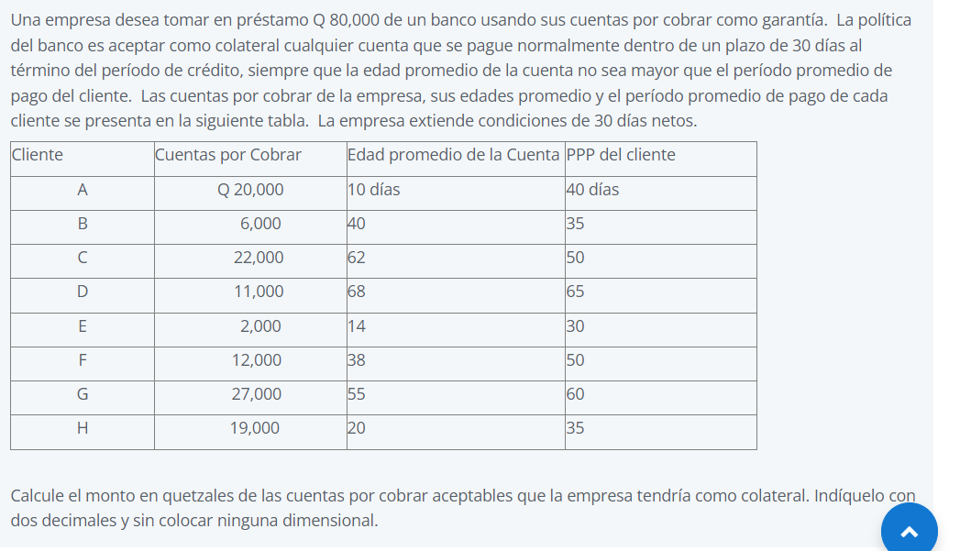

Cliente | Cuentas por Cobrar | Edad promedio de la Cuenta | PPP del cliente
A | $20,000.00 | 10 | 40
B | $6,000.00 | 40 | 35
C | $22,000.00 | 62 | 50
D | $11,000.00 | 68 | 65
E | $2,000.00 | 14 | 30
F | $12,000.00 | 38 | 50
G | $27,000.00 | 55 | 60
H | $19,000.00 | 20 | 35

Cliente | Cuentas por Cobrar
A | $20,000.00
E | $2,000.00
F | $12,000.00
G | $27,000.00
H | $19,000.00
Total | $80,000.00

